상품제안서
무중력 물멍 가습기 반중력 500ml | 상품코드: F20618

 |  |  |  |  |  |  | 02-412-0044 | www.easy1.co.kr
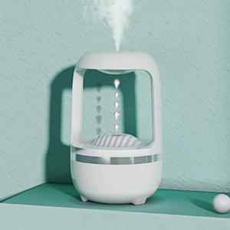

【상세/제작정보】 | <p>구성 : 가습기본체,1m USB케이블, 필터리필 1ea</p><p>사이즈 : 55*55*204mm</p><p>작업기간 : 3~5일 소요</p><p>&nbsp;</p>

【인쇄/포장옵션】 | 레이저 / 포장지포장

【공급단가】 | 수량 | 100~ | 300~ | 500~ | 1,000~ | 3,000~
*VAT별도 | 단가 | 34,290원 | 33,020원 | 31,750원 | 30,480원 | 29,710원

【상품 URL】 | https://dev.easy1.co.kr:443/src/goods_detail.php?gdno=20618

